Титульный лист
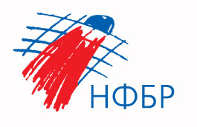

Общероссийская спортивная общественная организация
«Национальная федерация бадминтона России»
Министерство спорта Самарской области
Самарская областная федерация бадминтона

ОТЧЕТ
Главной судейской коллегии
о проведении
всероссийских юношеских рейтинговых соревнований по бадминтону "Самарская осень"

16-19 октября 2023г.

г. Самара

